测试设备对接说明V1.0
测试设备对接MES系统接口调用说明

说明 |  | 测试设备即将测试的条码信息传给MES接口，待接口返回成功(表示当前PCB可执行此工序)，测试设备再将测试的结果再次传给MES接口

 |  | 数据接口以HTTP协议进行传输，参数与结果均以JSON格式输出 ; code为接口执行状态码返回“success”或“error”,message为提示信息，data为返回数据内容。

序号 | 1
接口名称 | 测试服务是否正常连接
地址示例 | http://192.168.16.100:8000/api/System/TestServer
请求方式 | get
请求参数 | 示例
 | 说明
返回信息 | 示例 | { "code": "success", "msg": "连接服务器成功.....", "data": null }
 | 说明

序号 | 2
接口名称 | 获取排产子工单
地址示例 | http://192.168.16.100:8000/api/WorkOrderSchedule/GetForTestMachine?p_org_code=TST&p_product=50089674
请求方式 | get
请求参数 | p_org_code |  | 工厂编码(必填项)(精确查询)*（在设备测试对接软件进行设定）
 | p_page |  | 是否开启分页(必填项)(true或者false)*
 | page |  | 当前第几页(分页时必填项)
 | count |  | 总条数(分页时必填项)
 | limit |  | 每页显示条数(分页时必填项)
 | p_productionorder |  | 生产订单号(非必填)(模糊查询) （在设备测试对接软件界面输入）
 | p_workorder |  | 生产工单号(非必填)(模糊查询) （在设备测试对接软件界面输入）
 | p_schedule |  | 排产子工单号(非必填)(模糊查询)（在设备测试对接软件界面输入）
 | p_product |  | 产品编码、名称、规格(非必填)(模糊查询)（在设备测试对接软件界面输入）
 | p_line |  | 产线编码、名称(非必填)(模糊查询)（在设备测试对接软件界面输入）
 | p_customer |  | 客户编码、名称(非必填)(模糊查询)（在设备测试对接软件界面输入）
 | p_process |  | 工艺编码、名称(非必填)(模糊查询)（在设备测试对接软件界面输入）
 | p_create_date_start |  | 开始创建日期(非必填)(范围查询)（在设备测试对接软件界面输入）
 | p_create_date_end |  | 结束创建日期(非必填)(范围查询)（在设备测试对接软件界面输入）
 | p_remark |  | 备注信息(非必填)(模糊查询)
返回信息 | 示例 | { "code": "success", "msg": "响应成功", "data": [ { "id": "7b401c9c-3354-464e-846a-38f81404b342", "order_code": "W00010-1", "work_order_code": "W00010", "production_order_code": "PO230224001", "product_code": "50089674", "product_name": "普通路由器", "product_spec": "1A 24V", "page_type": 0, "page_type_desc": "T面", "customer_code": "JH0068", "customer_name": "厦门维意教育科技有限公司", "workline_code": "L1", "workline_name": "OPPO专用线", "workshop_code": "001", "workshop_name": "SMT车间一", "process_code": "SMT", "process_name": "SMT", "plan_num": 100.0, "real_num": 0.0, "create_date": "2023-02-24 08:39:03", "remark": "" } ] }
 | 说明 | id |  | 排产子工单ID
 |  | order_code |  | 排产子工单号
 |  | work_order_code |  | 生产工单号
 |  | production_order_code |  | 生产订单号
 |  | product_code |  | 产品编码
 |  | product_name |  | 产品名称
 |  | product_spec |  | 产品规格
 |  | page_type_desc |  | 生产面别
 |  | customer_code |  | 客户编码
 |  | customer_name |  | 客户名称
 |  | workline_code |  | 产线编码
 |  | workline_name |  | 产线名称
 |  | workshop_code |  | 车间编码
 |  | workshop_name |  | 车间名称
 |  | process_code |  | 工艺编码
 |  | process_name |  | 工艺名称
 |  | plan_num |  | 计划数量
 |  | real_num |  | 完工数量
 |  | create_date |  | 创建时间
 |  | remark |  | 备注

序号 | 3
接口名称 | 验证SN条码是否能够进行测试
地址示例 | http://192.168.16.100:8000/api/Collection/CheckJudgeInterface
请求方式 | post
请求参数 | 示例 | { "p_schedule_id": "478693a5-2055-46f8-a647-fc57338be161", "p_org_code": "tst", "p_sn_code": "SN001", "p_arg_code": "GX030", "p_user_code": "admin" }
 | 说明 | p_schedule_id |  | 排产子工单ID*（通过序号2进行获取）
 |  | p_org_code |  | 工厂编码*（在设备测试对接软件进行设定）
 |  | p_sn_code |  | PCB条码*（产品扫描测试的条码）
 |  | p_arg_code |  | 工序编码*（在设备测试对接软件进行设定）
 |  | p_user_code |  | 用户编码*（在设备测试对接软件进行设定）
返回信息 | 示例 | { "code": "success", "msg": "当前PCB条码：【SN001】验证通过。", "data": null }
 | 说明 | code="success"表示验证通过；否则不通过

序号 | 4
接口名称 | 提交SN条码测试结果
地址示例 | http://192.168.16.100:8000/api/Collection/SendJudgeInterface
请求方式 | post
请求参数 | 示例 | { "p_schedule_id": "478693a5-2055-46f8-a647-fc57338be161", "p_org_code": "tst", "p_sn_code": "SN001", "p_arg_code": "GX030", "p_user_code":"admin", "p_result": { "result": false, "equipment": "一号测试机器", "hardware_version": "版本2.0", "software_version": "版本3.0", "sim": "GHD123456789", "start_date": "2023-02-12 12:30:12", "end_date": "2023-02-12 12:35:42", "details": [ { "content": "电压测试", "item": "2v电压测试", "upper_limit": "2.3v", "lower_limit": "6.3v", "theval": "5.5v", "unit": "v", "result": false, "describe": "xxxxxx" }, { "content": "电流测试", "item": "2a电流测试", "upper_limit": "2.3a", "lower_limit": "6.3a", "theval": "5.5a", "unit": "av", "result": false, "describe": "xxxxxx" } ] } }
 | 说明 | p_schedule_id |  | 排产子工单ID*（通过序号2进行获取）
 |  | p_org_code |  | 工厂编码*（在设备测试对接软件进行设定）
 |  | p_sn_code |  | PCB条码*（产品扫描测试的条码）
 |  | p_arg_code |  | 工序编码* （在设备测试对接软件进行设定）
 |  | p_user_code |  | 用户编码* （在设备测试对接软件进行设定）
 |  | p_result |  | result | 测试结果:true:false true代表pass false代表NG*
 |  |  |  | equipment | 测试设备*
 |  |  |  | hardware_version | 硬件版本
 |  |  |  | software_version | 软件版本
 |  |  |  | sim | sim
 |  |  |  | start_date | 测试开始时间*
 |  |  |  | end_date | 测试结束时间*
 |  |  |  | details | content | 测试内容*
 |  |  |  |  | item | 测试项目*
 |  |  |  |  | upper_limit | 范围上限值*
 |  |  |  |  | lower_limit | 范围下限值*
 |  |  |  |  | theval | 测试值*
 |  |  |  |  | unit | 测试值单位*
 |  |  |  |  | result | 测试结果*
 |  |  |  |  | describe | 测试描述
返回信息 | 示例 | { "code": "success", "msg": "PCB条码：【SN001】提交数据成功，判定结果为：【NG】", "data": null }
 | 说明 | code="success"表示提交数据成功；否则不成功可以再次提交
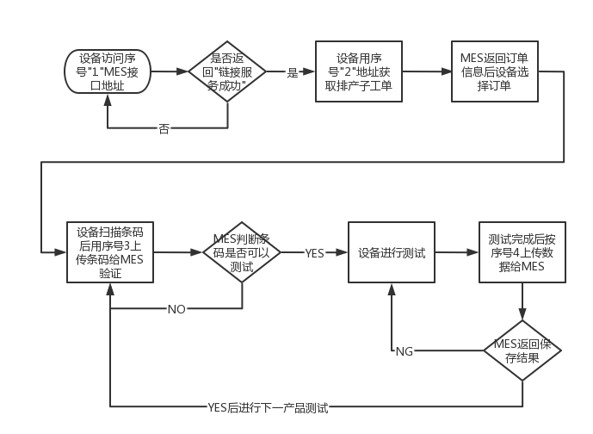
对接流程：

请求外部签名说明
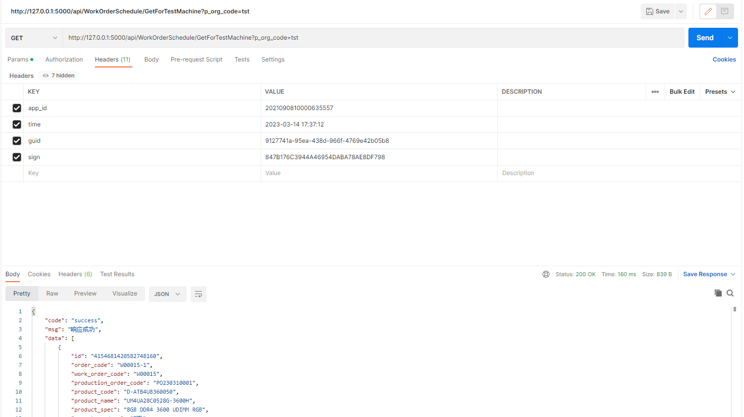
请求外部签名说明

==== 签名校验 ====
为保证接口安全，每次请求必带以下header
| header名 | 类型 | 描述 |
| app_id | string | 应用Id | 服务程序机器码RegisterId
| time | string | 当前时间，格式为：2017-01-01 23:00:00 |
| guid | string | GUID字符串,作为请求唯一标志,防止重复请求 |
| sign| string | 签名,签名算法如下 |

签名算法示例：
令:
app_id = xxxxxx
time = 2023-03-15 12:12:30
guid = d0595245-60db-495d-9c0e-fea931b8d69a

1: 依次拼接app_id+time+guid得到xxx2017-01-01 23:00:00d0595245-60db-495d-9c0e-fea931b8d69a
2: 将上面拼接字符串进行MD5(32位)即可得到签名
sign=MD5(xxx2017-01-01 23:00:00d0595245-60db-495d-9c0e-fea931b8d69a)
=4E30F1ECA521485C208F642A7D927FF0
3: 在header中携带上述的app_id、time、guid、sign即可

heard参数 | 说明
app_id | MES服务程序机器码RegisterId(由相关人员给出)
time | 当前系统时间，格式：2023-03-14 12:12:45
guid | 唯一码，每次请求不重复
sign | app_id+time+guid 拼接的字符再采用MD5(32位)加密

